15 県市町村議会党派別議員数及び任期満了
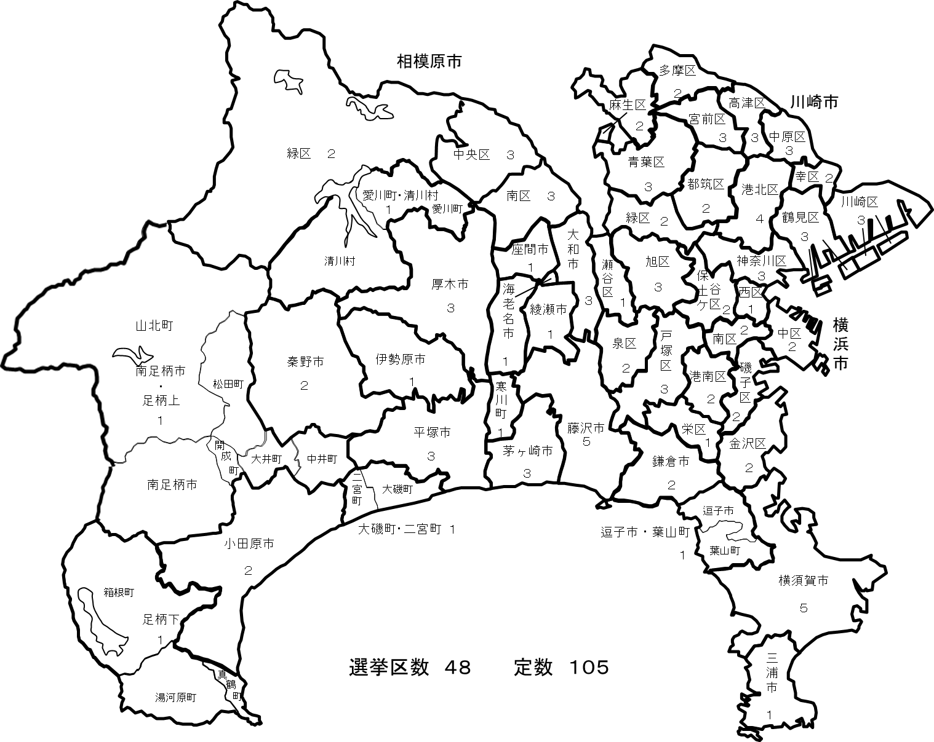
15 県市町村議会党派別議員数及び任期満了 |  |  |  |  |  |  |  |  |  |  |  |  |  |  |  |  | 16 県議会議員の選挙区及び各選挙区の定数
 |  |  |  |  |  |  |  |  |  |  |  |  |  | 令和３年５月15日現在
市町村名 | 定 数 条 例 |  | 現員数 | 欠 員 | 自民党 | 立憲民主党(新) | 公明党 | 共産党 | 維 新 | 社民党 | N国党 | 立憲民主党(旧) | 国民民主 | 諸 派 | 無所属 | 任期満了
 | 定数 | 制定年月日
横浜市 | 86 | 2009-03-31 | 86 | 0 | 33 |  | 16 | 9 |  |  |  | 16 | 2 | 1 | 9 | 2023-04-29
川崎市 | 60 | 2011-03-01 | 59 | 1 | 18 |  | 11 | 11 |  |  |  | 8 | 2 | 1 | 8 | 2023-05-02
相模原市 | 46 | 2014-11-20 | 45 | 1 | 14 |  | 8 | 4 |  | 1 |  | 6 | 4 |  | 8 | 2023-04-29
指定都市計 | 192 |  | 190 | 2 | 65 | 0 | 35 | 24 | 0 | 1 |  | 30 | 8 | 2 | 25
横須賀市 | 40 | 2018-12-19 | 40 |  | 11 |  | 7 | 3 |  |  |  | 1 |  | 1 | 17 | 2023-05-01
平塚市 | 26 | 2018-12-21 | 25 | 1 | 5 |  | 4 | 2 |  |  |  | 1 |  |  | 13 | 2023-04-30
鎌倉市 | 26 | 2013-01-04 | 26 |  | 2 | 1 | 3 | 3 |  |  |  |  |  | 1 | 16 | 2025-05-14
藤沢市 | 36 | 2006-12-05 | 36 |  | 8 |  | 5 | 4 | 1 |  |  | 3 |  | 1 | 14 | 2023-04-30
小田原市 | 27 | 2018-12-21 | 27 |  |  |  | 4 | 3 | 1 |  |  | 1 | 1 |  | 17 | 2023-04-30
茅ヶ崎市 | 28 | 2010-12-20 | 28 |  | 4 |  | 4 | 2 |  |  |  | 2 |  |  | 16 | 2023-04-30
逗子市 | 17 | 2017-12-21 | 17 |  | 3 |  | 2 | 2 |  |  |  | 1 |  | 1 | 8 | 2022-04-05
三浦市 | 13 | 2015-03-19 | 12 | 1 | 5 |  | 1 | 2 |  |  |  |  |  |  | 4 | 2023-04-30
秦野市 | 24 | 2012-06-28 | 24 | 0 | 4 |  | 3 | 2 |  | 0 |  | 1 |  | 0 | 14 | 2023-09-10
厚木市 | 28 | 2002-06-26 | 28 | 0 | 3 |  | 5 | 2 |  |  | 0 | 1 | 1 | 0 | 16 | 2023-07-31
大和市 | 28 | 2010-09-29 | 28 |  | 7 |  | 5 | 2 |  |  |  | 1 | 1 | 3 | 9 | 2023-05-03
伊勢原市 | 20 | 2018-12-20 | 20 |  |  |  | 3 | 2 |  |  |  |  | 1 |  | 14 | 2023-04-29
海老名市 | 22 | 2011-06-14 | 22 | 0 | 1 |  | 3 | 2 |  | 0 | 1 | 2 | 1 | 1 | 11 | 2023-11-14
座間市 | 22 | 2016-06-22 | 22 |  | 5 | 1 | 4 | 2 | 1 |  |  |  |  | 2 | 7 | 2024-09-30
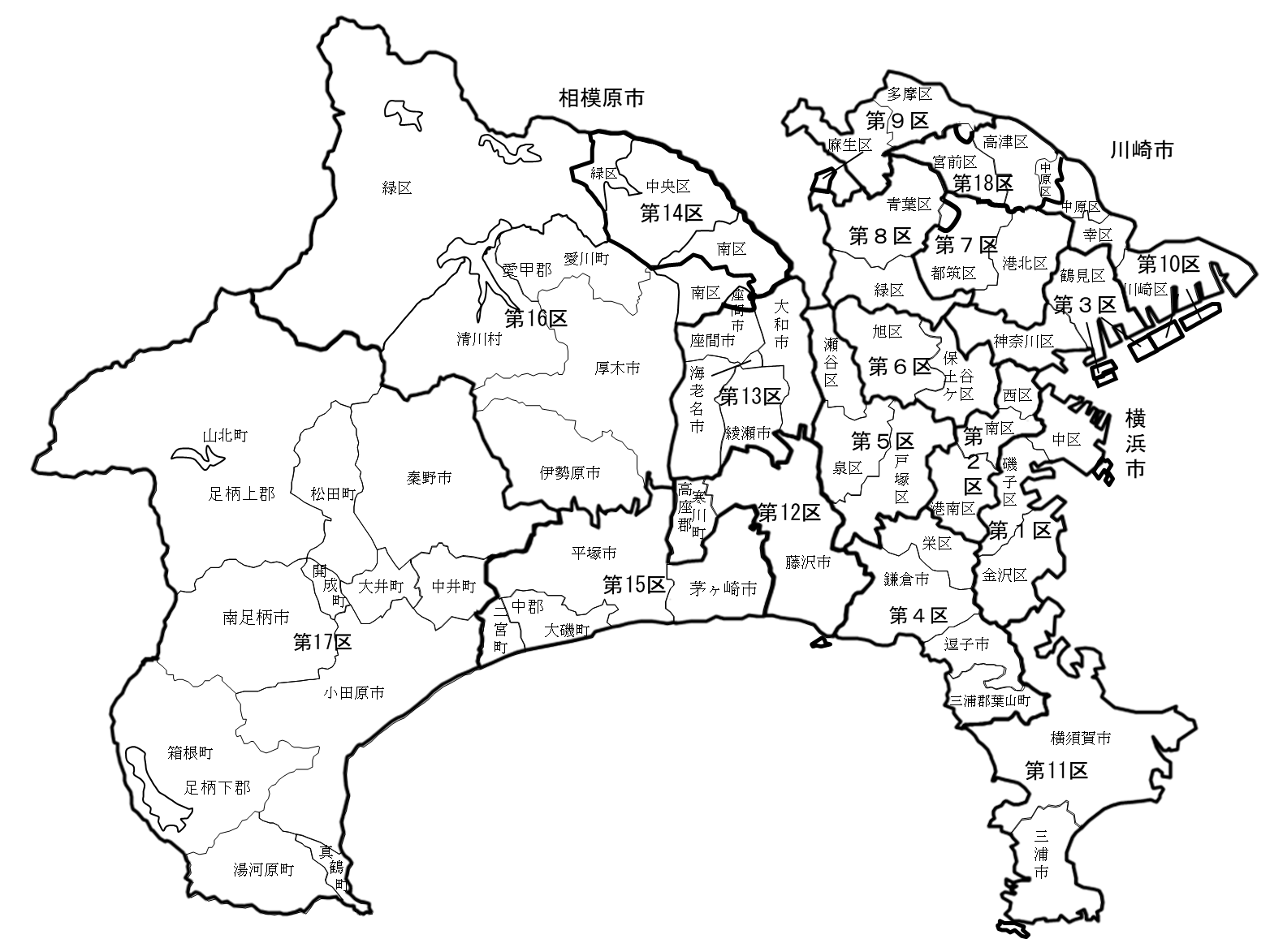
17 衆議院議員の選挙区
南足柄市 | 16 | 2005-09-20 | 16 | 0 |  |  | 2 | 1 |  |  |  |  |  |  | 13 | 2023-04-29
綾瀬市 | 20 | 2014-09-29 | 20 |  | 2 |  | 4 | 2 |  |  |  |  | 1 | 1 | 10 | 2023-04-29
市（除指定都市）計 | 393 |  | 391 | 2 | 60 | 2 | 59 | 36 | 3 | 0 | 1 | 14 | 6 | 11 | 199
市 計 | 585 |  | 581 | 4 | 125 | 2 | 94 | 60 | 3 | 1 | 1 | 44 | 14 | 13 | 224
葉山町 | 14 | 2010-03-29 | 14 |  |  |  | 1 | 2 |  |  |  | 2 |  |  | 9 | 2023-04-30
寒川町 | 18 | 2008-06-02 | 18 | 0 | 2 | 2 | 3 | 2 |  |  |  |  |  | 1 | 8 | 2025-02-24
大磯町 | 14 | 2006-06-15 | 14 |  |  |  | 2 | 1 |  |  |  |  |  |  | 11 | 2023-07-15
二宮町 | 14 | 2006-09-12 | 14 |  |  |  | 1 | 1 |  |  |  |  |  |  | 12 | 2022-11-29
中井町 | 12 | 2013-03-25 | 12 |  |  |  |  | 1 |  |  |  |  |  |  | 11 | 2023-04-29
大井町 | 14 | 2010-09-28 | 14 |  |  |  | 1 | 1 |  |  |  |  |  |  | 12 | 2024-09-30
松田町 | 12 | 2010-12-24 | 12 |  |  |  | 1 | 1 |  |  |  |  |  |  | 10 | 2023-09-30
山北町 | 14 | 2006-03-28 | 14 | 0 |  |  | 1 |  |  |  |  |  |  |  | 13 | 2023-04-30
開成町 | 12 | 2010-09-16 | 12 |  |  |  | 1 |  |  |  |  |  |  |  | 11 | 2023-04-30
箱根町 | 14 | 2013-03-28 | 14 | 0 |  |  | 2 | 1 |  |  |  |  |  |  | 11 | 2021-09-29
真鶴町 | 11 | 2013-03-05 | 11 | 0 |  |  | 2 | 1 |  |  |  |  |  |  | 8 | 2021-09-29
湯河原町 | 14 | 2011-03-04 | 13 | 1 |  |  | 1 | 1 |  |  |  |  |  |  | 11 | 2024-03-31
愛川町 | 16 | 2011-03-30 | 16 |  |  |  | 3 | 3 |  |  |  |  |  |  | 10 | 2023-10-14
清川村 | 8 | 2021-03-05 | 8 |  |  |  |  | 1 |  |  |  |  |  |  | 7 | 2025-04-30
町村計 | 187 |  | 186 | 1 | 2 | 2 | 19 | 16 | 0 | 0 | 0 | 2 | 0 | 1 | 144
県（除指定都市）計 | 580 |  | 577 | 3 | 62 | 4 | 78 | 52 | 3 | 0 | 1 | 16 | 6 | 12 | 343
県計 | 772 |  | 767 | 5 | 127 | 4 | 113 | 76 | 3 | 1 | 1 | 46 | 14 | 14 | 368
県議会 | 105 | 2018-03-30 | 105 |  | 47 |  | 8 | 5 |  |  |  | 23 | 5 | 1 | 16 | 2023-04-29
※党派別は立候補届出時の候補者届出書に記載された区分による。なお、「立憲民主(旧)」は令和２年９月14日に解散した
立憲民主党を、「立憲民主（新）」は令和２年９月15日に設立された立憲民主党を、「国民民主」は令和２年９月10日に解散
した国民民主党をそれぞれ示している。
※制定年月日は、制定後の改正がある場合は、直近の改正年月日を掲載している。

